Titelblatt
 | Wuppertal/Wirtschaft & Stadtentwicklung/Daten und Fakten

Kleinräumige Datensammlung der Stadt Wuppertal

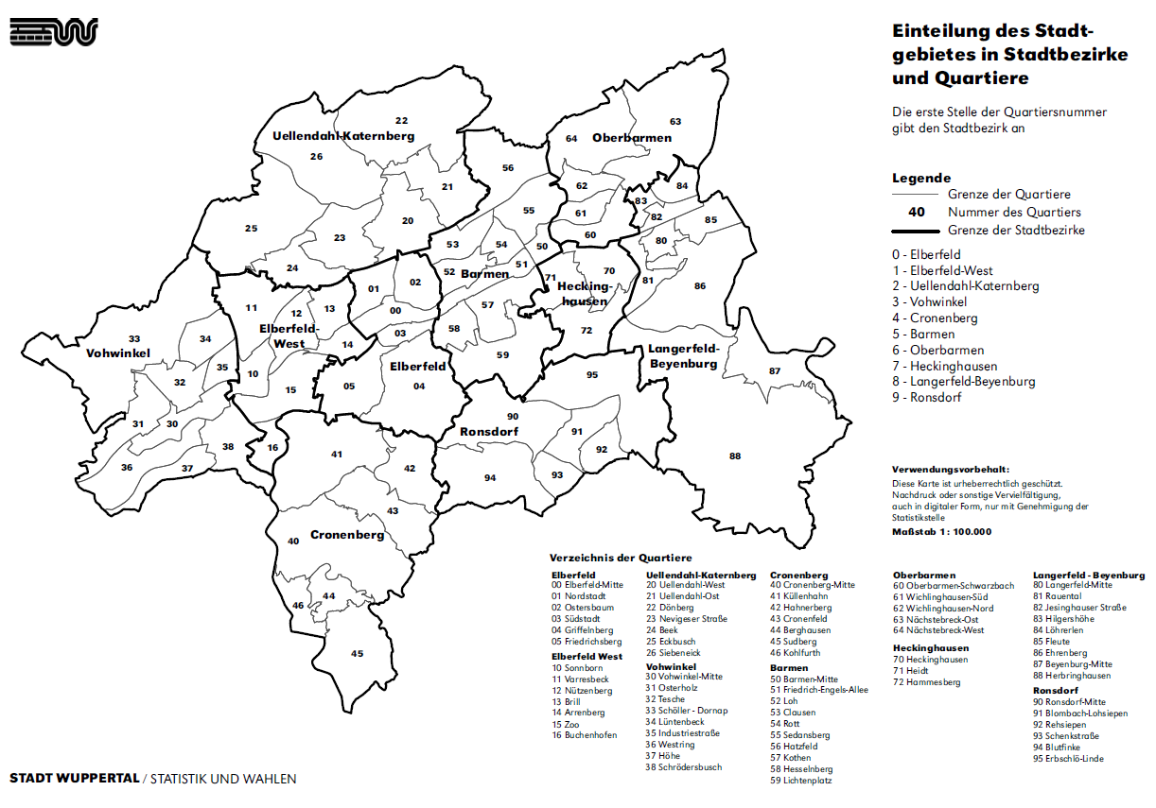

Herausgeber: Amt für Statistik und Wahlen, Stadt Wuppertal

Kontakt: | Johannes-Rau-Platz 1
 | 41175 Wuppertal
 | E-Mail: statistik@stadt.wuppertal.de
 | Telefon: +49-202-563-6135

